Sheet1
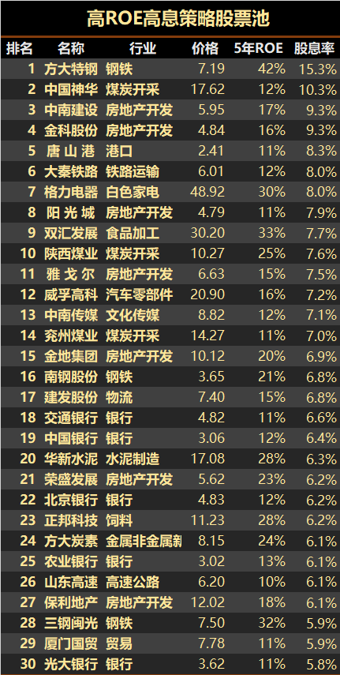
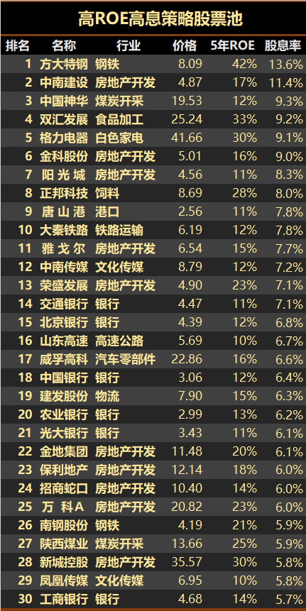
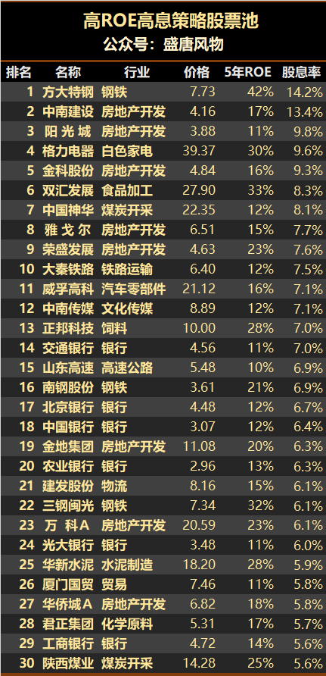

市盈率(PE)
市净率(PB)

市净率比较低，说明越被低估。
如果市净率低于1，就是所谓“破净”。当然投资破净股并不一定能赚钱，毕竟出现了破净现象，可能意味着行业不景气或者盈利能力差，想要撑过目前的困境，时间可能会很久。

净资产收益率（Return on Equity，简称ROE）

股息就是上市公司当年取得利润时拿出一部分的利润给股东分红。
股息率＝每股的分红/每股价格x100%

PE<10
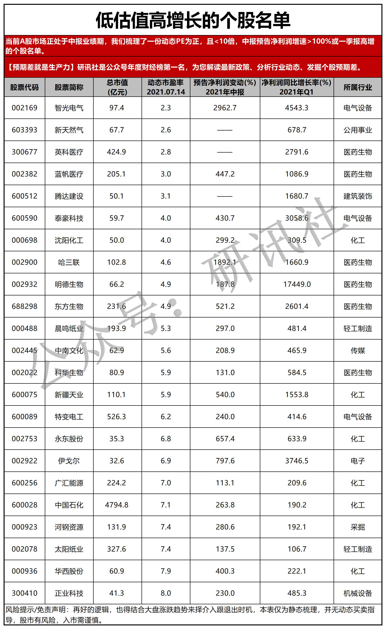

IGBT、chip
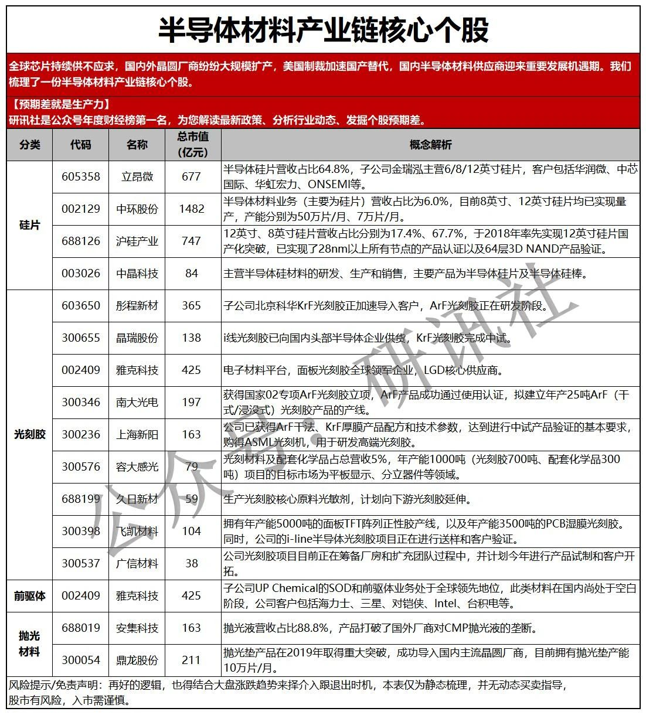

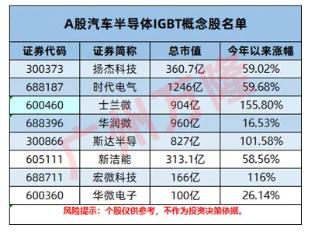

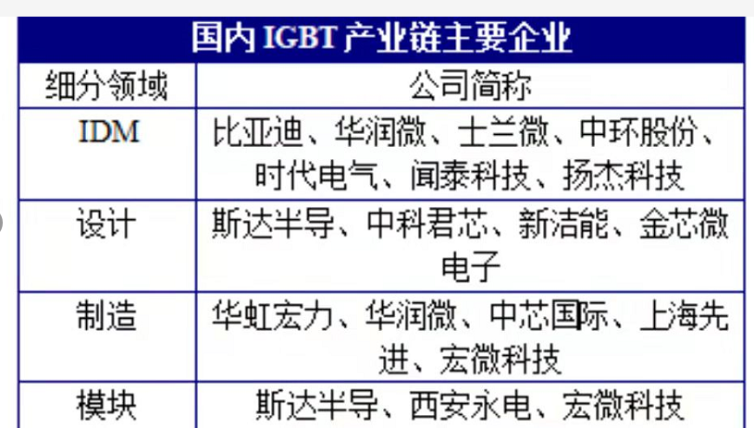

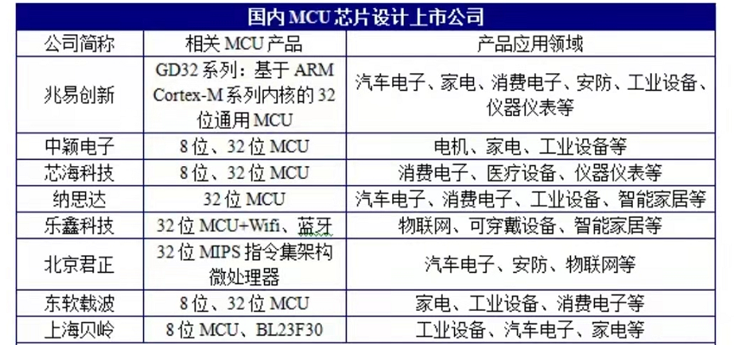

Sheet2
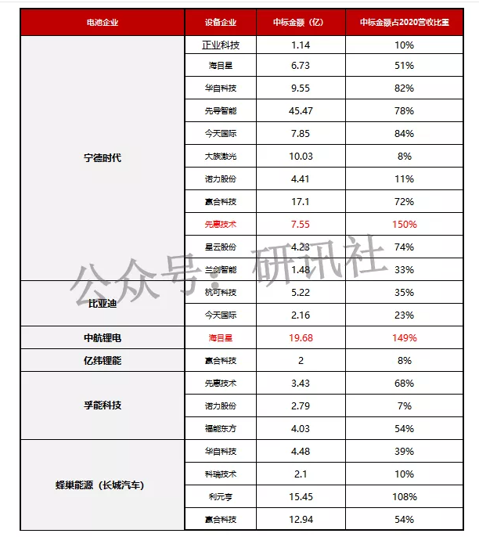

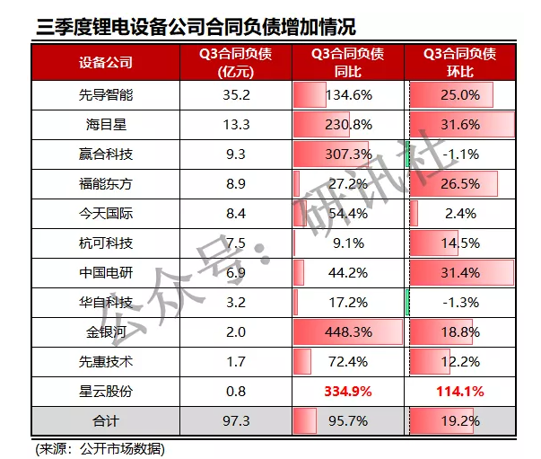
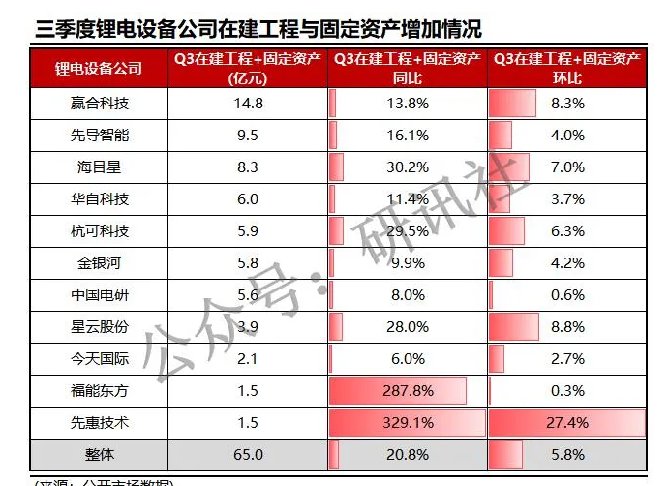

数字货币
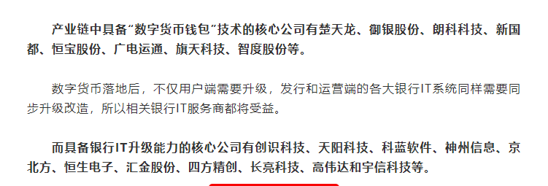
新能源+科技，新能源+科技都集中在创业板科创板，所以，一定要咬定青山不放松，坚定持有这些确定性红利的板块，做时间的朋友，必定会获得超额收益。因为现在是机构化抱团时代，是强者恒强，操作要去弱留强。对于没有时代红利加持的行业、板块要坚决抛弃。

大势
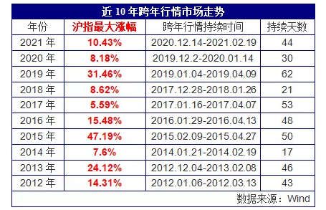
新能源牛市持续带来赚钱效应，相比光伏和锂电池此前积累大量涨幅，特高压和智能电网目前具备补涨的空间，有望成为新能源的下一个风口。 | 如2017-2018的金融消费蓝筹、2018-2019的猪周期、2020-2021的核心资产，今年来看，碳中和新能源是跨年的最优选。

